关系图
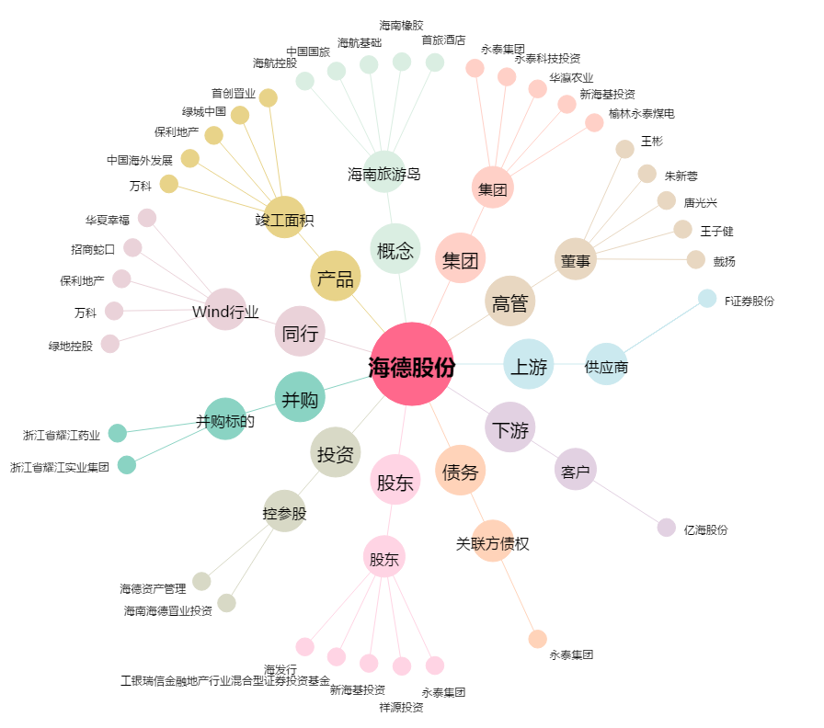
海德股份[000567.SZ] - 关系概览图

